关系图
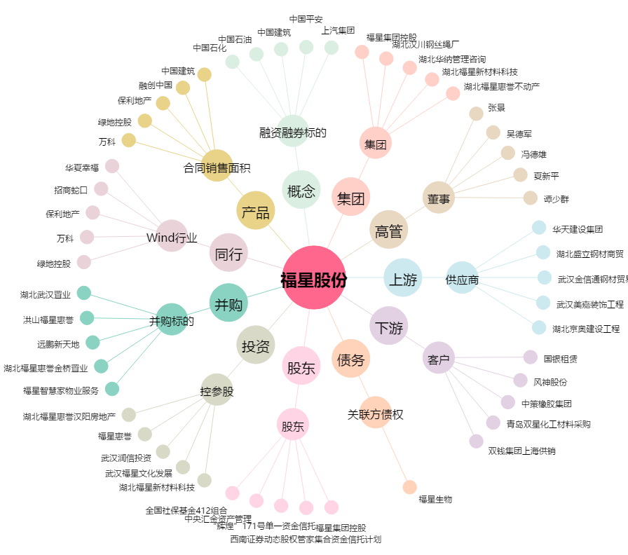
福星股份[000926.SZ] - 关系概览图

